Planilla3
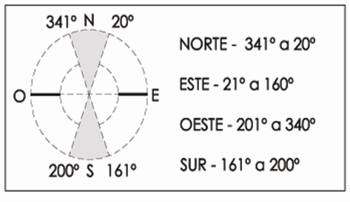
 |  | Municipalidad de Rosario Secretaría de Planeamiento Programa de Construcciones Sustentables y Eficiencia Energética Solicitud del Certificado de Aspectos Higrotérmicos y Eficiencia Energética de las Construcciones |  | ORDENANZA Nº 8757/11

 | Nombre y Apellido del Propietario: |  |  | Firma:
 | Nombre y Apellido del Profesional: |  |  | Firma:
 | Inmueble: Sección: Manzana: Gráfico: S/División: S/Parcela: |  |  | Fecha:
 | PLANILLA 3: Verificación de Transmitancia Térmica y Factor de Exposición Solar de Cerramientos Transparentes.
 | Descripción | Tipo de vidrio | Tipo de protección exterior | Transmit. [W/m2K] | Orientación | Factor de Expos. Solar

225 |  | 0 | Sin Proteccion
225 |  | 0 | Sin Proteccion
225 |  | 0 | Sin Proteccion
225 |  | 0 | Sin Proteccion
225 |  | 0 | Sin Proteccion
225 |  | 0 | Sin Proteccion
225 |  | 0 | Sin Proteccion
225 |  | 0 | Sin Proteccion
225 |  | 0 | Sin Proteccion
225 |  | 0 | Sin Proteccion
225 |  | 0 | Sin Proteccion
225 |  | 0 | Sin Proteccion

 |  | Fecha última actualización: 05/01/2023

